关系图
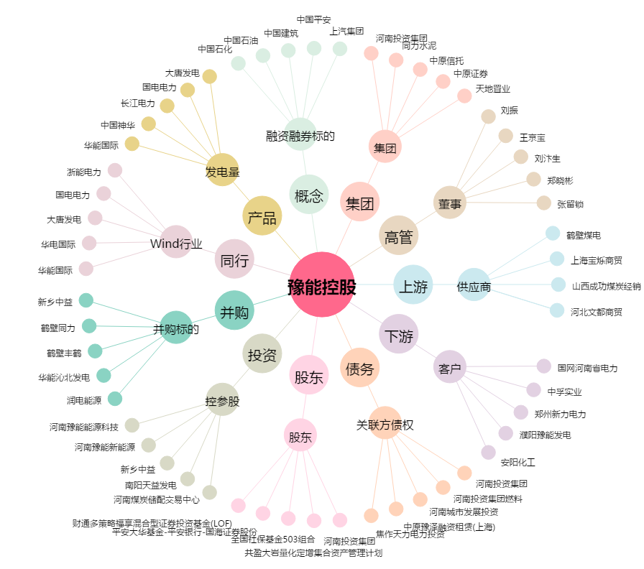
豫能控股[001896.SZ] - 关系概览图

